การขายตามประเภทสินค้า
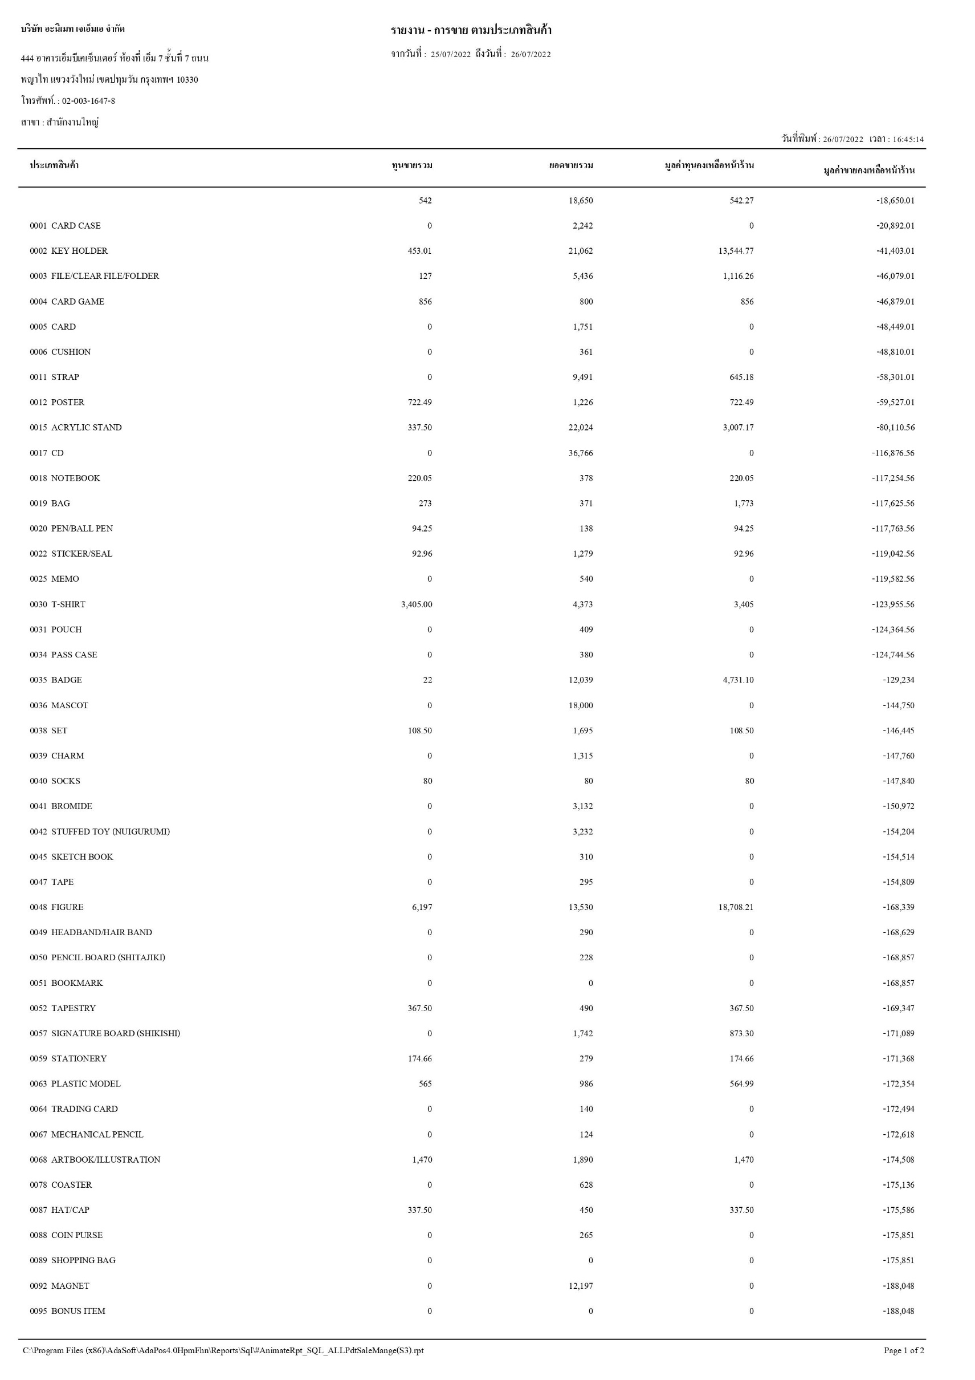
ทุนขายรวม = ต้นทุนเฉลี่ยของสินค้าในประเภทนั้น
ยอดขายรวม = ยอดขายรวมของสินค้าประเภทนั้น
มูลค่าทุนคงเหลือหน้าร้าน = ต้นทุนเฉลี่ยของสินค้าประเภทนั้น*จำนวนคงเหลือของสินค้าประเภทนั้น
มูลค่าขายครงเหลือหน้าร้าน = ราคาขาย Base Price ที่ไม่ติดเงื่อนไขกลุ่มราคาสินค้า ของสินค้าประเภทนั้น*จำนวนคงเหลือของสินค้าประเภทนั้น ※ไม่ใช่ราคาขายเฉลี่ย

ข้อมูลการขาย
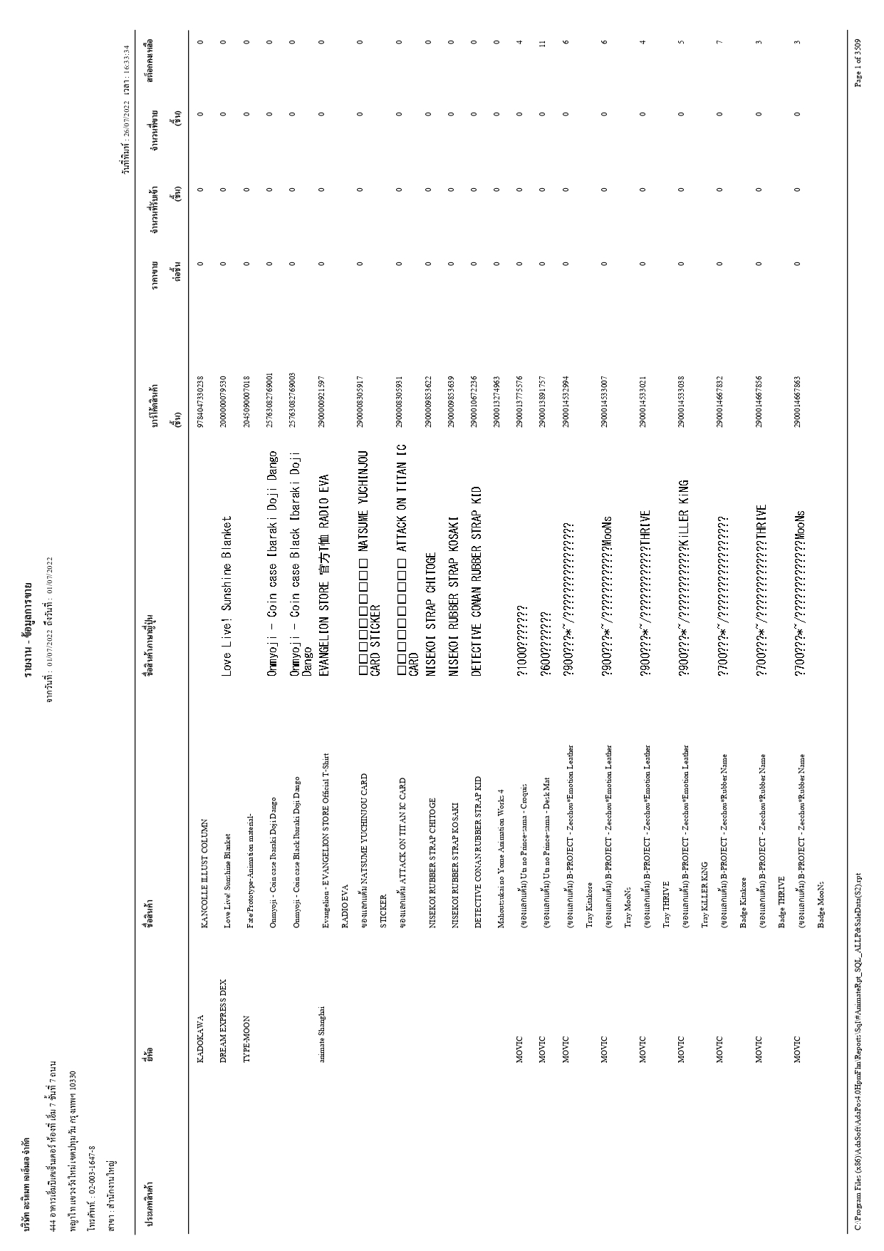
เลือกเงื่อนไขได้ 1. แสดงสินค้าทั้งหมด 2. แสดงเฉพาะสินค้าที่คงคลังไม่เท่ากับ 0

ชื่อสินค้าภาษาญี่ปุ่น = ชื่อสินค้าอื่น
ราคาขายต่อชิ้น = ราคาขาย BasePrice ที่ไม่ติดเงื่อนไขกลุ่มราคาสินค้า
จำนวนที่รับเช้า (ชิ้น) = จำนวนรับเข้าทั้งหมด
จำนวนที่ขาย (ชิ้น) = จำนวนที่ขาย
สต็อกคงเหลือ = ยอดคงคลังล่าสุดของวันที่รายงาน เช่น รายงานวันที่ 01/07/2022 ถึงวันที่ 30/07/2022 ให้แสดงยอดคงคลัง ณ วันที่ 30/07/2022

